Balance Consolidado
COCA-COLA FEMSA
ESTADO DE SITUACIÓN FINANCIERA CONSOLIDADO
Millones de pesos

Activos | Dic-19 | Dic-18 | % Var. | Pasivo y Capital | Dic-19 | Dic-18 | % Var.
Activos Corrientes |  |  |  | Pasivo Corriente
Efectivo, equivalentes de efectivo y valores negociables |  |  |  | Deuda a corto plazo y documentos | 11,485 | 11,604 | -1%
 | 20,491 | 23,727 | -14% | Proveedores | 19,832 | 19,746 | 0%
Total cuentas por cobrar | 15,476 | 14,847 | 4% | Vencimiento CP del pasivo por Arrendamiento a LP | 483 | -
Inventarios | 10,538 | 10,051 | 5% | Otros pasivos corto plazo | 19,210 | 14,174 | 36%
Otros activos circulantes | 10,291 | 8,865 | 16% | Pasivo circulante | 51,010 | 45,524 | 12%
Total activos circulantes | 56,796 | 57,490 | -1% | Pasivos no corrientes
Activos no corrientes |  |  |  | Préstamos bancarios y documentos por pagar | 58,492 | 70,201 | -17%
Propiedad, planta y equipo | 109,169 | 106,259 | 3% | Obligaciones por Arrendamiento LP | 900 | -
Depreciación acumulada | (47,982) | (44,316) | 8% | Otros pasivos de largo plazo | 17,752 | 16,313 | 9%
Total propiedad, planta y equipo, neto | 61,187 | 61,942 | -1% | Total pasivo | 128,154 | 132,037 | -3%
Activos por Derechos de Uso | 1,381 | - | NA | Capital
Inversión en acciones | 9,751 | 10,518 | -7% | Participación no controladora | 6,751 | 6,807 | -1%
Activos intangibles | 112,050 | 116,804 | -4% | Total participación controladora | 122,934 | 124,943 | -2%
Otros activos no circulantes | 16,673 | 17,033 | -2% | Total capital | 129,685 | 131,750 | -2%
Total activos | 257,839 | 263,788 | -2% | Total Pasivo y Capital | 257,839 | 263,788 | -2%

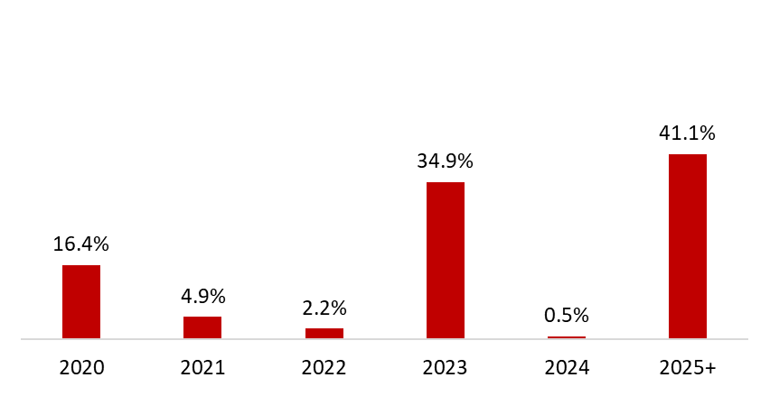
 | 31 de Diciembre de 2019
Mezcla de la Deuda | % Deuda Total (1) | % Tasa de interés variable (1) (2) | Tasa promedio | Perfil de Vencimiento de Deuda
Moneda
Pesos mexicanos | 68.2% | 26.5% | 8.3%
U.S. dólares | 9.3% | 0.0% | 3.9%
Pesos colombianos | 1.5% | 78.4% | 5.0%
Reales brasileños | 18.8% | 0.8% | 9.9%
Pesos uruguayos | 1.9% | 0.0% | 10.1%
Pesos argentinos | 0.2% | 20.0% | 61.7%
Deuda total | 100% | 12.4% | 8.3%
(1) Después del efecto de los swaps de monedas. |  |  |  | (1) Perfil de Vencimiento de Deuda al 31 de Diciembre, 2019
(2) Calculado sobre la ponderación de la mezcal de deuda remanente para cada año.

Razones Financieras | Año 2019 | Año 2018 | Δ%
Deuda neta incluyendo efecto de coberturas (1)(3) | 49,784 | 56,934 | -12.6%
Deuda neta incluyendo efecto de coberturas / Flujo operativo (1)(3) | 1.34 | 1.61
Flujo operativo / Gasto financiero, neto (1) | 6.55 | 5.40
Capitalización (2) | 37.2% | 40.5%
(1) Deuda neta = Deuda total - caja
(2) Deuda total / (deuda a largo plazo + capital social)
(3) Después del efecto de los swaps de monedas.

